2018_05_data
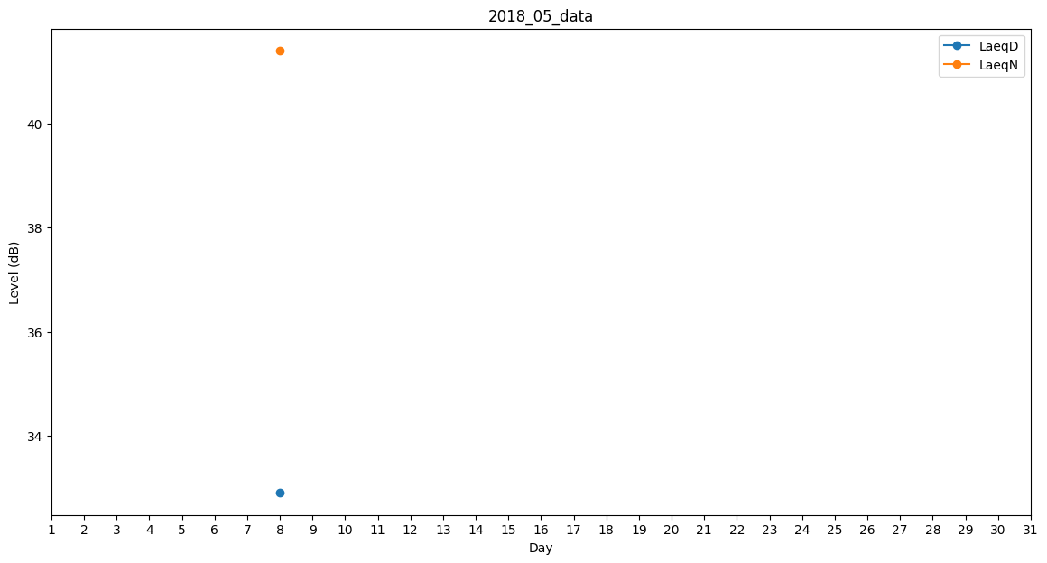
Day | LaeqD | LaeqN
1 | 0 | 0
2 | 36.4 | 0
3 | 0 | 0
4 | 0 | 0
5 | 0 | 0
6 | 0 | 0
7 | 0 | 0
8 | 32.9 | 41.4
9 | 0 | 0
10 | 0 | 41.1
11 | 0 | 0
12 | 0 | 0
13 | 35.4 | 0
14 | 35.4 | 0
15 | 36.7 | 0
16 | 0 | 0
17 | 0 | 0
18 | 0 | 0
19 | 0 | 0
20 | 0 | 32.7
21 | 0 | 38.4
22 | 0 | 0
23 | 46.3 | 0
24 | 0 | 0
25 | 29.7 | 0
26 | 42.9 | 0
27 | 0 | 0
28 | 0 | 0
29 | 0 | 0
30 | 32.1 | 0
31 | 0 | 0

